Data
passed and failed
 | בדיקות
Failed | 31
passed | 402

 | Passed | Failed
Chrome | 402 | 31
Edge | 402 | 31

433 total
12
18
1

 | בדיקות שעברו | בדיקות שעברו | שם בדיקה
ראש עמוד | 263 | 21 | ראש עמוד
תחתית העמוד | 17 | 4 | תחתית העמוד
מסך ראשוני | 44 | 5 | מסך ראשוני
מסך התחברות | 8 | 0 | מסך התחברות
מסך ההרשמה | 15 | 0 | מסך ההרשמה
מסך רכישת מוצר | 10 | 0 | מסך רכישת מוצר
מסך השלמת רכישה (תשלום ) | 10 | 0 | מסך השלמת רכישה (תשלום )
עמוד פרטי הלקוח | 20 | 0 | עמוד פרטי הלקוח
דף סיכום חשבון ופרטי תשלום | 20 | 1 | דף סיכום חשבון ופרטי תשלום

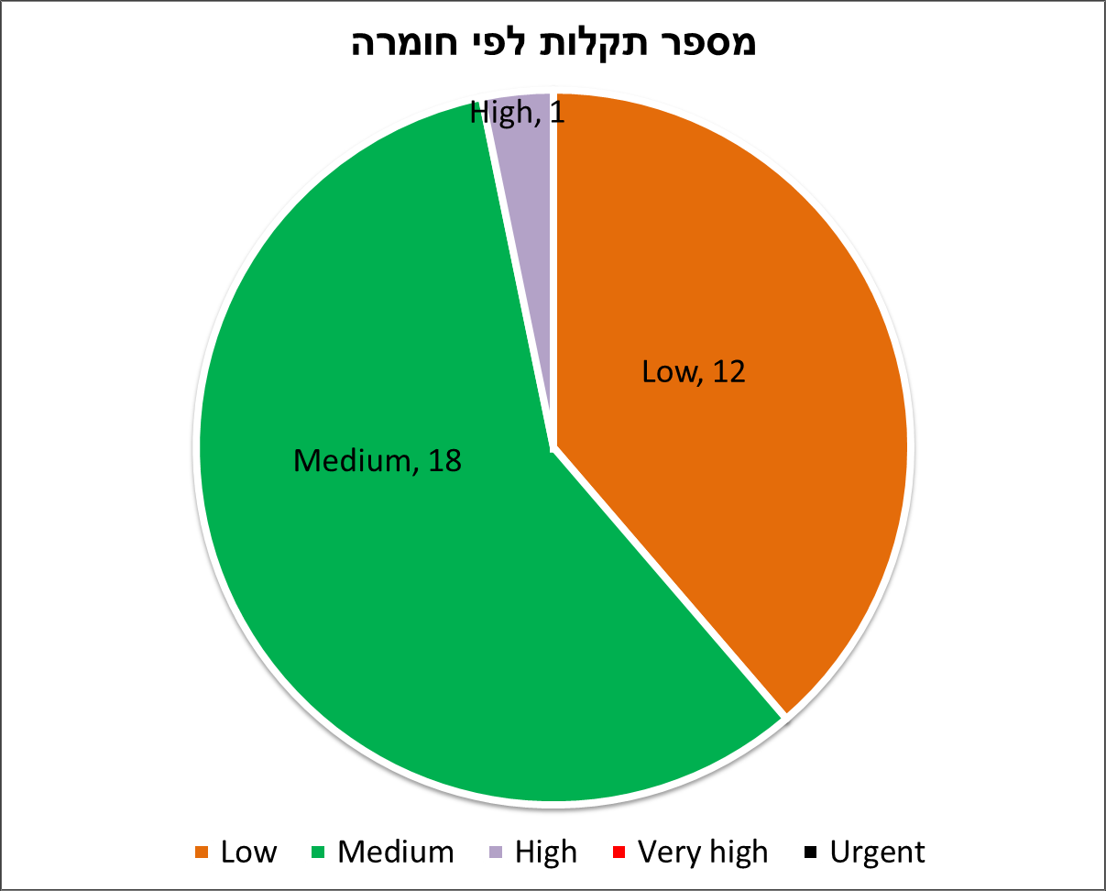
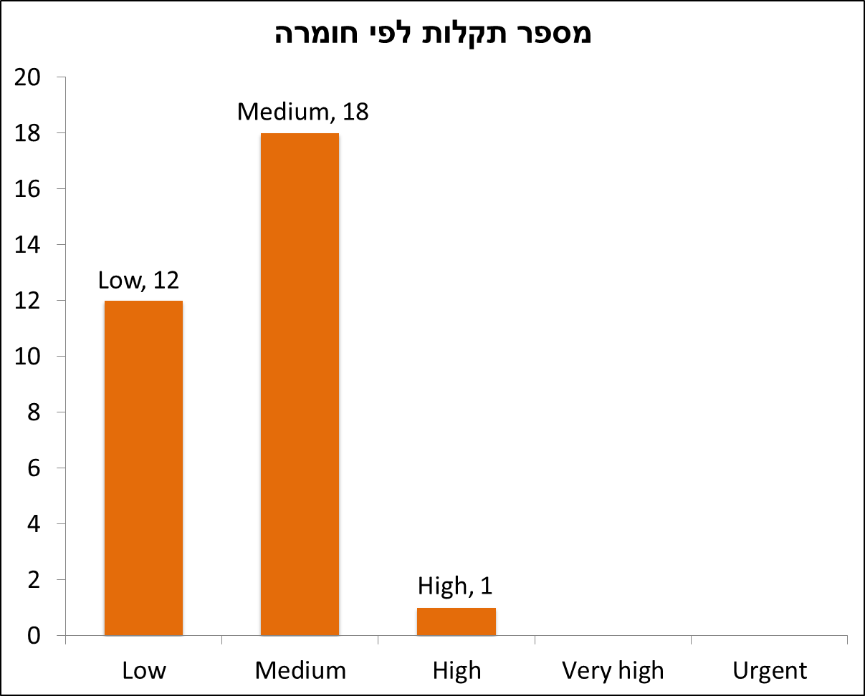
 |  |  | Column1
 |  | Low | 12
 |  | Medium | 18
 |  | High | 1
 |  | Very high | 0
 |  | Urgent | 0

